Hoja1
Cálculo de un Prestamo
 |  | Pago es una función financiera de Excel que nos permite calcular el pago de un préstamo basado en pagos y tasa de interés constantes; es decir, saber cómo calcular el valor por cada cuota a pagar para un prestamo dado; esto según una tasa de interés, un número de periodos (nper) y numéro de cuotas totales a pagar pactadas. El marco temporal del valor de cada cuota a pagar debe ser congruente con la temporalidad de los demás parámetros; es decir, tasa de interés, nper & número de cuotas totales para dicho nper. En contexto, si se fija, la temporalidad del valor por cada cuota que se debe pagar (lo que nos interesa calcular) es mensual (pago mensual); quiere decir entonces que, la temporalidad de los demás parámetros también debe ser mensual para obtener un calculo preciso del valor de las cuotas a pagar. |  | El recurso Función Pago se encuentra en la pestaña Fórmulas, posteriormente hace click en Financieras para finalmente navegar hasta la casilla Pago.
Concepto | Valores
Interés Anual | 5%
Años | 5
Pagos por Año | 12
Monto | $30,000.00
Pago Mensual

 |  | Entonces, tenemos que la tasa de interés es Anual (5%) y el nper también (5 años), en esos casos, debemos pasar la tasa de interés anual en una mensual y el nper anual calcularlo en terminos de meses; es decir, hacer conversiones. Cuántos meses hay en un año? 12. Dicho lo anterior, habría que dividir la tasa de interés /12 para saber cuanto corresponde un 5% anual repartidos en 12 meses &, por otra parte, saber cuántos meses hay en 5 años al multiplicar los 12 meses de un año por 5. Tenemos que:

 |  | Conversiones
 |  | ti mensual | 0.42%
 |  | nper mensual | 60

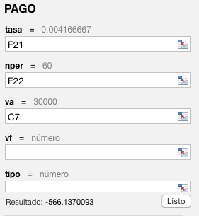
 |  | Aplicación de función pago

 |  | Pago mensual | -$566.14

 |  | El valor inicial (va) corresponde al monto del prestamo hecho; que, en efecto, es la deuda asumida a dia de hoy y de la cual te interesa saber el valor de las cuotas que debes pagar para saldar el prestamo en un futuro, exactamente en 5 años. Por lo anterior, el monto es va.Y no nos interesa saber el valor final, vf, debido a que no es la variable que nos interesa calcular, el pago final del prestamo; no, sino, el valor de las cuotas para pagar el prestamo asumido.

